Test of "Main News"
Module Code | Main News
Check Requirement
Tester | Nguyen Le Phan Linh
Status | Pass | Fail |  | Not Run | N/A |  | Number of test case
Round Test 1 | 11 | 0 |  | 0 |  |  | 11
Round Test 2 | 1 | 0 |  |  |  |  | 1
Test Case ID | Test case Description | Pre-condition | Step | Expected Output | Actual Output | Result |  |  |  |  |  | Note
 |  |  |  |  |  | Round test 1 |  |  | Round test 2
 |  |  |  |  |  | Status | Test Date | Tester | Status | Test Date | Tester
GUI Testing
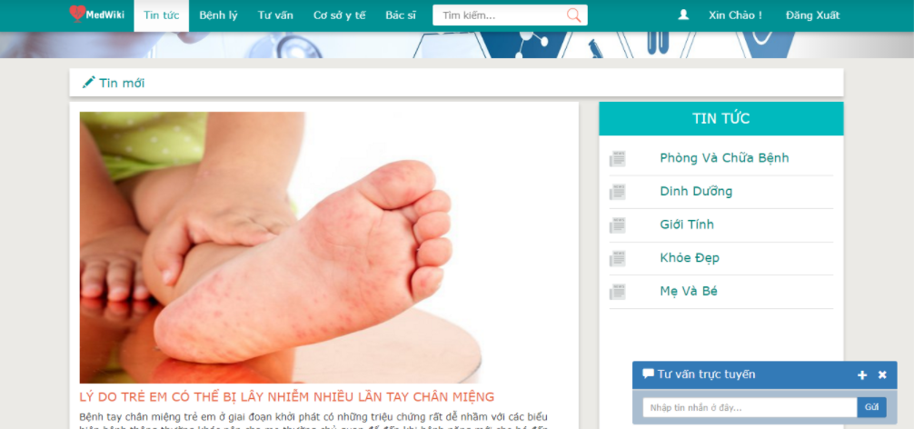

TC_01 | [Tin tức] MENU |  |  | Alignment= top,left | Alignment= top,left | Pass | 2017-09-20 | Nguyen
 |  |  |  | Enabled | Enabled
TC_02 | [Bệnh lý] MENU |  |  | Alignment= top, near TC_01 | Alignment= top, near TC_01 | Pass | 2017-09-20 | Nguyen
 |  |  |  | Enabled | Enabled
TC_03 | [Tư vấn] MENU |  |  | Alignment= top left, near TC_02 and TC_04 | Alignment= top left, near TC_02 and TC_04 | Pass | 2017-09-20 | Nguyen
 |  |  |  | Enabled | Enabled
TC_04 | [Cơ sở y tế] MENU |  |  | Alignment= top left, near TC_03 | Alignment= top left, near TC_03 | Pass | 2017-09-20 | Nguyen
 |  |  |  | Enabled | Enabled
TC_05 | [Bác sĩ] MENU |  |  | Alignment= top left , near TC_04 and TC_06 | Alignment= top left , near TC_04 and TC_06 | Pass | 2017-09-20 | Nguyen
 |  |  |  | Enabled | Enabled
TC_06 | [Tìm kiếm…] Textbox |  |  | Alignment= left | Alignment= left | Pass | 2017-09-20 | Nguyen | Pass | 2017-09-21 | Hung
 |  |  |  | Enabled | Enabled
TC_07 | [Xin chào (NAME)] Button |  |  | Alignment= right | Alignment= right | Pass | 2017-09-20 | Nguyen
 |  |  |  | Enabled | Enabled
TC_08 | [Đăng xuất] Button |  |  | Alignment= right , near TC_07 | Alignment= right , near TC_07 | Pass | 2017-09-20 | Nguyen
 |  |  |  | Enabled | Enabled
TC_09 | [Tin mới] Tag: <h4> |  |  | Alignment= right , under TC_01 | Alignment= right , under TC_01 | Pass | 2017-09-20 | Nguyen
 |  |  |  | Enabled | Enabled
TC_10 | [Hình ảnh] Tag: <img> |  |  | Alignment= right , under TC_01 | Alignment= right , under TC_01 | Pass | 2017-09-20 | Nguyen
 |  |  |  | Enabled | Enabled
Functional Testing
TC_11 | Click [Tin tức] on list MENU | Connect to network and Open web browser. | 1.Go page Medwiki System website. 2.Click [Tin tức] on list menu. | Display Main News page. | Display Main News page. | Pass | 2017-09-20 | Nguyen

Test of "News Types"
Module Code | News Types
Check Requirement
Tester | Nguyen Le Phan Linh
Status | Pass | Fail |  | Not Run | N/A |  | Number of test case
Round Test 1 | 14 | 0 |  | 0 |  |  | 14
Round Test 2 | 1 | 0 |  |  |  |  | 1
Test Case ID | Test case Description | Pre-condition | Step | Expected Output | Actual Output | Result |  |  |  |  |  | Note
 |  |  |  |  |  | Round test 1 |  |  | Round test 2
 |  |  |  |  |  | Status | Test Date | Tester | Status | Test Date | Tester
GUI Testing
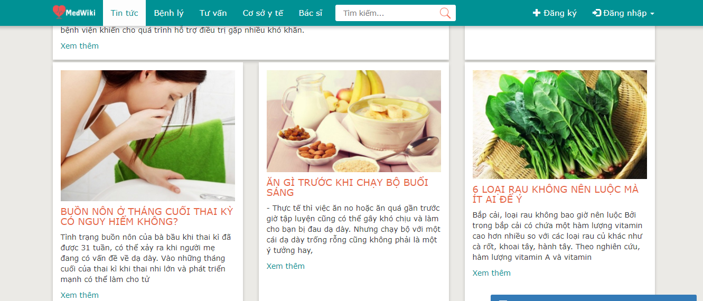

TC_01 | [Tin tức] MENU |  |  | Alignment= top,left | Alignment= top,left | Pass | 2017-09-20 | Nguyen
 |  |  |  | Enabled | Enabled
TC_02 | [Bệnh lý] MENU |  |  | Alignment= top, near TC_01 | Alignment= top, near TC_01 | Pass | 2017-09-20 | Nguyen
 |  |  |  | Enabled | Enabled
TC_03 | [Tư vấn] MENU |  |  | Alignment= top left, near TC_02 and TC_04 | Alignment= top left, near TC_02 and TC_04 | Pass | 2017-09-20 | Nguyen
 |  |  |  | Enabled | Enabled
TC_04 | [Cơ sở y tế] MENU |  |  | Alignment= top left, near TC_03 | Alignment= top left, near TC_03 | Pass | 2017-09-20 | Nguyen
 |  |  |  | Enabled | Enabled
TC_05 | [Bác sĩ] MENU |  |  | Alignment= top left , near TC_04 and TC_06 | Alignment= top left , near TC_04 and TC_06 | Pass | 2017-09-20 | Nguyen
 |  |  |  | Enabled | Enabled
TC_06 | [Tìm kiếm…] Textbox |  |  | Alignment= left | Alignment= left | Pass | 2017-09-20 | Nguyen | Pass | 2017-09-20 | Hung
 |  |  |  | Enabled | Enabled
TC_07 | [Xin chào (NAME)] Button |  |  | Alignment= left, near TC_08 | Alignment= left, near TC_08 | Pass | 2017-09-20 | Nguyen
 |  |  |  | Enabled | Enabled
TC_08 | [Đăng xuất] Button |  |  | Alignment= left , near TC_07 | Alignment= left , near TC_07 | Pass | 2017-09-20 | Nguyen
 |  |  |  | Enabled | Enabled
TC_09 | [Tin mới], [Tin nổi bật]... Tag: <h4> |  |  | Alignment= left , under TC_01 | Alignment= left , under TC_01 | Pass | 2017-09-20 | Nguyen
 |  |  |  | Enabled | Enabled
TC_10 | [Hình ảnh] Tag: <img> |  |  | Alignment= center , under TC_01 | Alignment= center , under TC_01 | Pass | 2017-09-20 | Nguyen
 |  |  |  | Enabled | Enabled
TC_11 | [Phòng và chữa bệnh], [Dinh dưỡng], [Giới tính]… Tag:<h4> |  |  | Alignment= left , under TC_08 | Alignment= left , under TC_08 | Pass | 2017-09-20 | Nguyen
 |  |  |  | Enabled | Enabled
TC_12 | [Buồn nôn ở tháng cuối thai kỳ có nguy hiểm không]… Tag:<h4> |  |  | Alignment= left , under TC_09 | Alignment= left , under TC_09 | Pass | 2017-09-20 | Nguyen
 |  |  |  | Enabled | Enabled
TC_13 | [Nội dung] Tag:<p> |  |  | Alignment= left , under TC_12 | Alignment= left , under TC_12 | Pass | 2017-09-20 | Nguyen
 |  |  |  | Enabled | Enabled
Functional Testing
TC_14 | Check when click [Tin tức] on list MENU | Connect to network and Open web browser. | 1.Go page Medwiki System website. 2.Click [Tin tức] on list menu. 3. Click [Dinh dưỡng], [Phòng và chữa bệnh]…on [Tin tức] | Display types of news including: "Phòng và chữa bệnh, "Dinh dưỡng, "Giới tính"… | Display types of news including: "Phòng và chữa bệnh, "Dinh dưỡng, "Giới tính"… | Pass | 2017-09-20 | Nguyen

Test of "News Details"
Module Code | New Details
Check Requirement
Tester | Nguyen Le Phan Linh
Status | Pass | Fail |  | Not Run | N/A |  | Number of test case
Round Test 1 | 5 | 0 |  | 0 |  |  | 5
Round Test 2 | 0 | 0 |  |  |  |  | 0
Test Case ID | Test case Description | Pre-condition | Step | Expected Output | Actual Output | Result |  |  |  |  |  | Note
 |  |  |  |  |  | Round test 1 |  |  | Round test 2
 |  |  |  |  |  | Status | Test Date | Tester | Status | Test Date | Tester
GUI Testing
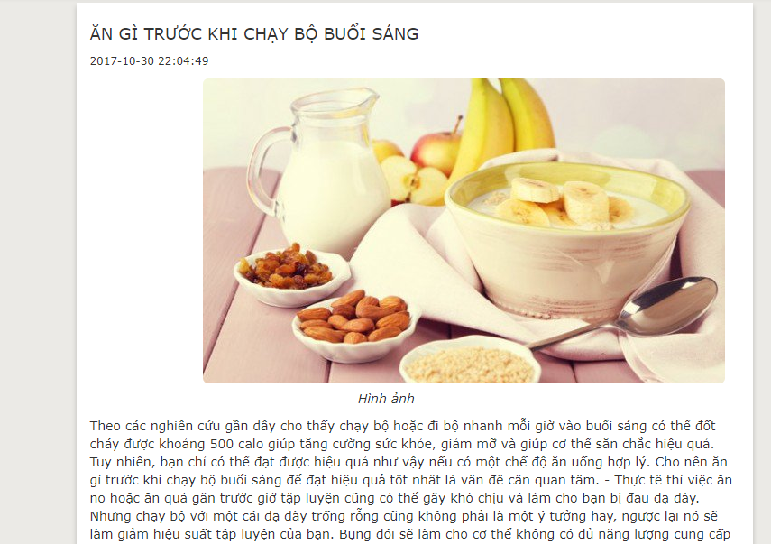

TC_01 | [Ăn gì trước khi chạy bộ buổi sáng] Tag: <h4> |  |  | Alignment= top,left | Alignment= top,left | Pass | 2017-09-20 | Nguyen
 |  |  |  | Enabled | Enabled
TC_02 | [2017-10-30 22:04:49] Tag: <small> |  |  | Alignment= top, under TC_01 | Alignment= top, under TC_01 | Pass | 2017-09-20 | Nguyen
 |  |  |  | Enabled | Enabled
TC_03 | [Hình ảnh] Tag: <img> |  |  | Alignment= center, under TC_02 | Alignment= center, under TC_02 | Pass | 2017-09-20 | Nguyen
 |  |  |  | Enabled | Enabled
TC_04 | [Nội dung] Tag:<p> |  |  | Alignment= center, under TC_03 | Alignment= center, under TC_03 | Pass | 2017-09-20 | Nguyen
 |  |  |  | Enabled | Enabled
Functional Testing
TC_05 | Check when click on a specific news | Connect to network and Open web browser. | 1.Go page Medwiki System website. 2.Click [Tin tức] on list menu. 3. Click [Ăn gì trước khi chạy bộ buổi sáng] on [Dinh dưỡng] | Display news details [Ăn gì trước khi chạy bộ buổi sáng] page | Display news details [Ăn gì trước khi chạy bộ buổi sáng] page | Pass | 2017-09-20 | Nguyen

